界面&功能
界面相关 |  |  |  |  |  | 功能规则

 | 功能入口

2
 | 主界面【当前为示例】
1
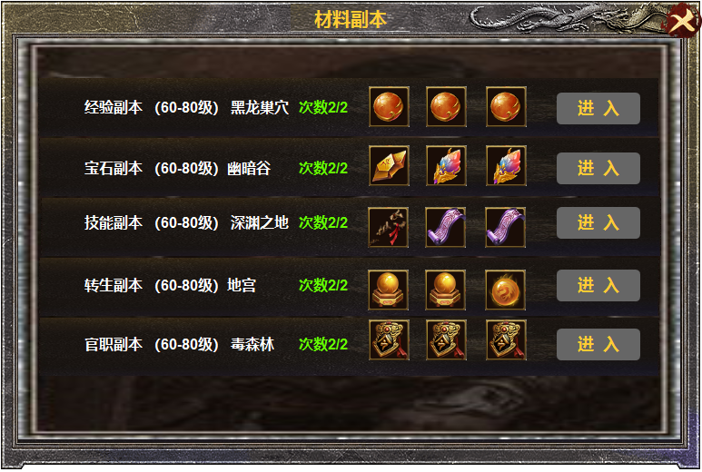

3
 |  | 1 | 标题 |  |  | 1 | 标题
 |  | 2 | 关闭按钮 |  |  | 2 | 关闭按钮
 |  | 3 | 副本详情栏 |  |  | 3 | 副本详情
 |  |  | ▶ | 道具ICON框体，进入按钮，底色 |  |  | ▶ | 每种副本有十个，根据玩家自身等级开放相应的副本，
 |  |  |  |  |  |  | ▶ | 次数使用完后点击进入按钮，显示今日次数已用完。
 |  |  |  |  |  |  | ▶ | 点击道具ICON显示详情。

1
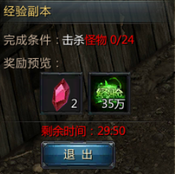
 |  |  |  | 1 | 框体 | 1 | 显示副本名称，完成条件，奖励预览，倒计时，退出按钮
 |  |  |  | 2 | 退出按钮 | 2 | 点击退出按钮，弹出提示框，当前副本未完成，是否退出副本？
 |  |  |  |  |  | 3 | 怪物击杀后，点击退出按钮，奖励用获得物品的弹窗显示道具。

2

1

参考图
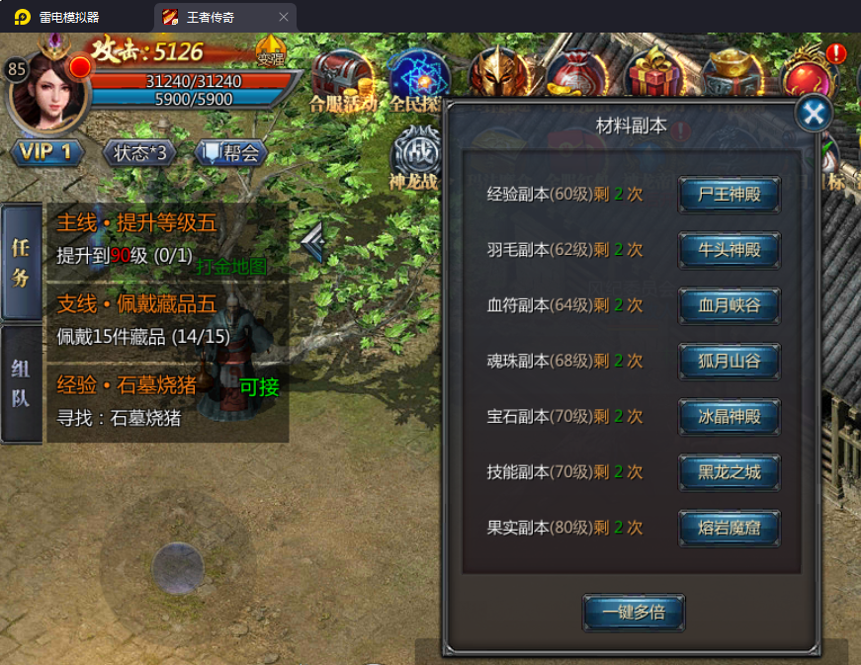
参考图

 | 王者传奇材料副本界面

